Sheet1
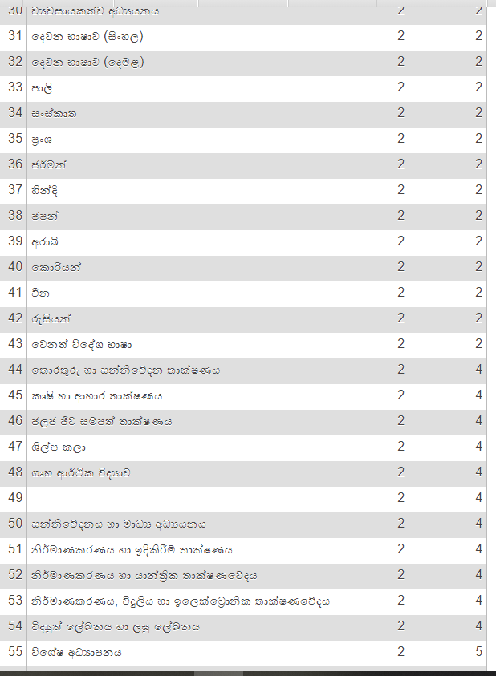
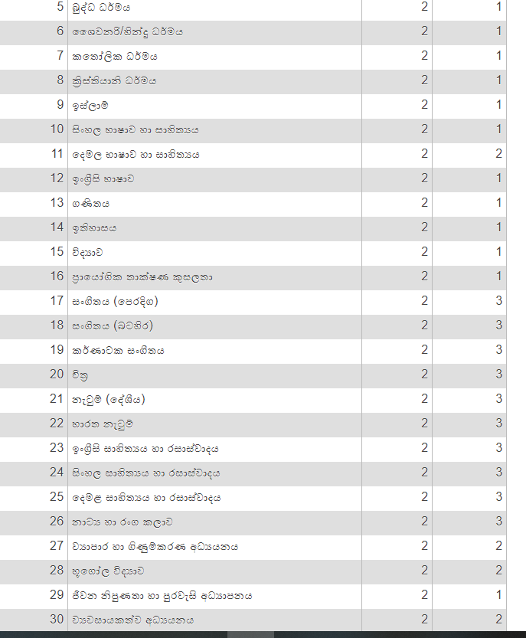
adm_no | name_with_ini | බුද්ධ ධර්මය | සිංහල භාෂාව හා සාහිත්‍යය | ඉංග්‍රීසි භාෂාව | ගණිතය | ඉතිහාසය | විද්‍යාව | OP1_ව්‍යාපාර හා ගිණුම්කරණ අධ්‍යයනය | OP1_භූගෝල විද්‍යාව | OP1_ජපන් | OP1_චීන | OP2_සංගීතය (පෙරදිග) | OP2_සංගීතය (බටහිර) | OP2_චිත්‍ර | OP2_නැටුම් (දේශීය) | OP2_ඉංග්‍රීසි සාහිත්‍යය හා රසාස්වාදය | OP2_නාට්‍ය හා රංග කලාව | OP3_තොරතුරු හා සන්නිවේදන තාක්ෂණය | OP3_කෘෂි හා ආහාර තාක්ෂණය | OP3_ගෘහ ආර්ථික විද්‍යාව
10100 | Amal | 100 | 49 | 55 | 77 | 52 | 60 | 45 |  |  |  |  |  |  |  |  | 89 |  |  | 56
10101 | Kamal | 78 | 56 | 89 | 74 | 80 | 78 | 77 |  |  |  |  |  |  | 85 |  |  |  | 76
10110 | Kamal | 78 | 56 | 89 | 74 | 80 | 78 |  | 77 |  |  |  |  | 85 |  |  |  | 76

